REPORTE
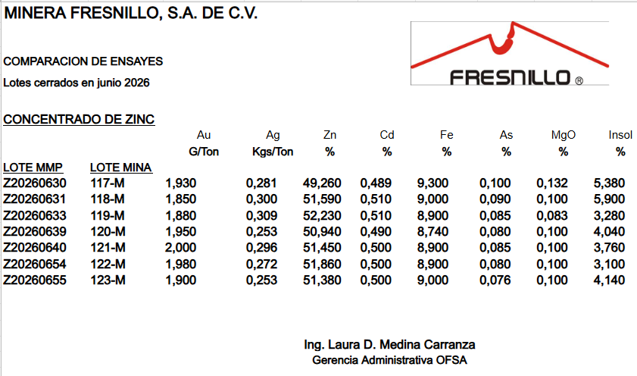
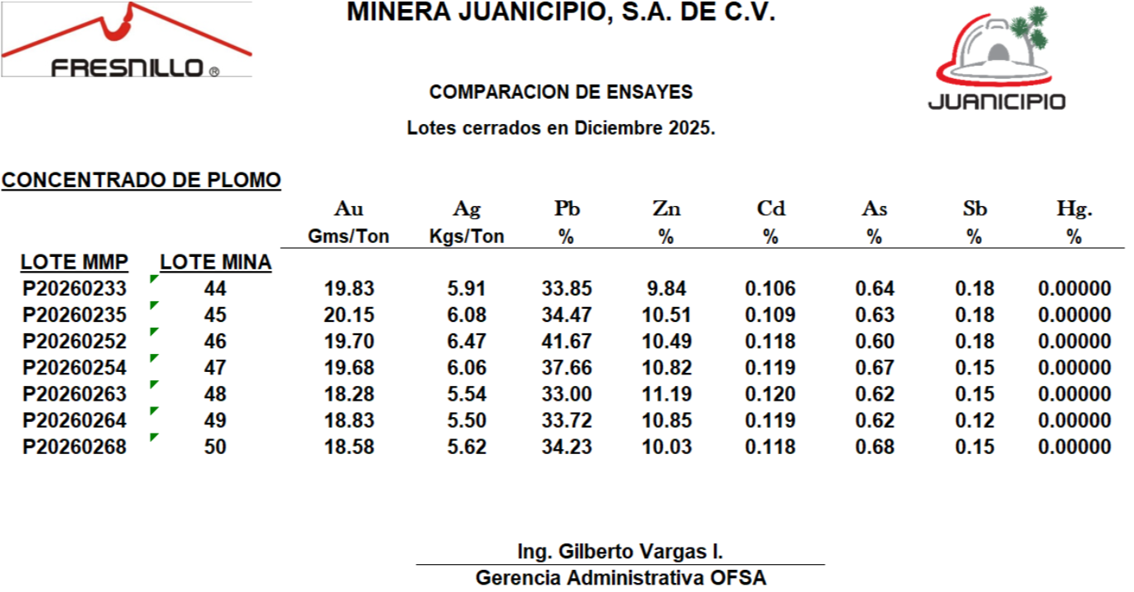
 |  |  |  |  |  |  |  |  |  |  |  | Minera Mexicana la Cienega

 |  |  |  |  |  |  |  |  |  |  |  | Concentrado de Plomo

 |  |  |  |  |  |  |  |  |  |  |  |  |  | AQUÍ INDICAR CUÁLES SON LOS PAGABLES Y CUÁLES CASTIGABLES
CHECK | TIPO DE MUESTRA (ORIGINAL, PRIMER REMUESTREO, SEGUNDO REMUESTREO) | Empresa que reporta ensayes | Captura | Revisa | Autoriza | (interfaz SISLIQ-BDO) Fecha de entrega muestra MMP-ERSA | Fecha recepción de muestra (Leer código de barras) | Fecha estimada entrega resultados (se puede acordar cantidad de días que se sumen a partir de la fecha de recepción) | Fecha entrega de resultados (automática a partir de que se autoricen los resultados en F-Plus) | Lote Metalúrgica Met Mex Peñoles (PROVEM por interfaz con SISLIQ) | Lote Unidad Fresnillo PLC (PROVEM) | Fecha de Cierre (PROVEM por interfaz con SISLIQ) | Peso Seco (TMS) (PROVEM por interfaz con SISLIQ) | Au G/T | Au Aj G/T | Ag G/T | Ag Aj G/T | Pb % | As% | Sb % | Zn % | Cd % | Hg % | SiO2.% | Ins % | Fe % | MgO % | ESTATUS (pendiente, guardado, enviado, revisado, autorizado)
 |  | ERSA
 |  | ERSA
 |  | ERSA

 |  |  |  |  |  | Generar cédula para intercambio |  | (en archivo de excel y PDF)

REGLAS DE NEGOCIO

1.- Esta tarea deberá traer los valores que ERSA envíe con los resultados actualizados o confirmados.
2.- cuando el usuario de seleccione el lote (check) y de click en Generar Cédula para intercambio, deberá generar la siguiente tabla

ANALISIS
 |  |  |  |  |  |  |  |  |  |  |  |  |  |  |  |  |  |  |  |  |  |  |  |  |  |  |  |  |  |  |  |  |  |  |  |  |  |  |  |  |  |  | MINERAL | FRESNILLO | SAUCITO | JUANICIPIO | JUANICIPIO Zn | CIENEGA | SAN JULIAN | PENMONT
 |  |  |  | Minera Mexicana la Cienega |  |  |  |  |  |  |  |  |  |  |  |  |  |  |  |  |  |  |  |  |  |  |  |  |  |  |  |  |  |  |  |  |  |  |  |  |  |  | ORO Gr/Tn | P | P | P | P | P
 |  |  |  |  |  |  |  |  |  |  |  |  |  |  |  |  |  |  |  |  |  |  |  |  |  |  |  |  |  |  |  |  |  |  |  |  |  |  |  |  |  |  | PLATA Gr/Ton | P | P | P | P | P
 |  |  |  | Concentrado de Plomo |  |  |  |  |  |  |  |  |  |  |  |  |  |  |  |  |  |  |  |  |  |  |  |  |  |  |  |  |  |  |  |  |  |  |  |  |  |  | PLOMO Pb % | P | P | P |  | P
 |  |  |  |  |  |  | AQUÍ INDICAR CUÁLES SON LOS PAGABLES Y CUÁLES CASTIGABLES |  |  |  |  |  |  |  |  |  |  |  |  |  |  |  |  |  |  |  |  |  |  |  |  |  |  |  |  |  |  |  |  |  |  |  | ARSENICO As % | C | C | C | C | C
 |  |  |  |  |  | ENSAYE ERSA | ENSAYE MINA | Diferencia | ENSAYE ERSA | Ensaye Mina | Diferencia | ENSAYE ERSA | Ensaye Mina | Diferencia | Ensaye ERSA | Ensaye Mina | Diferencia | Ensaye ERSA | Ensaye MINA | Diferencia | Ensaye ERSA | Ensaye Mina | Diferencia | Ensaye ERSA | Ensaye Mina | Diferencia | Ensaye ERSA | Ensaye Mina | Diferencia | Ensaye ERSA | Ensaye Mina | Diferencia | Ensaye ERSA | Ensaye Mina | Diferencia | Ensaye ERSA | Ensaye Mina | Diferencia | Ensaye ERSA | Ensaye Mina | Diferencia |  | ZINC Zn % | C | C | C | P | C
CHECK | TIPO DE MUESTRA (ORIGINAL, PRIMER REMUESTREO O SEGUNDO REMUESTREO) LO TRAE DE LA CAPTURA DE ENSAYES DE ERSA | Lote Metalúrgica Met Mex Peñoles (PROVEM por interfaz con SISLIQ) | Lote Unidad Fresnillo PLC (PROVEM) | Fecha de Cierre (PROVEM por interfaz con SISLIQ) | Peso Seco (TMS) (PROVEM por interfaz con SISLIQ) | Au G/T | AuG/T | Au G/T | Ag G/T | Ag G/T | Ag G/T | Pb % | Pb% | Pb% | As% | As% | As% | Sb% | Sb % | Sb % | Zn% | Zn % | Zn % | Cd% | Cd % | Cd % | Hg% | Hg % | Hg % | SiO2.% | SiO2.% | SiO2.% | Ins % | Ins % | Ins % | Fe % | Fe % | Fe % | MgO % | MgO % | MgO% | ESTATUS (pendiente, guardado, enviado, revisado, autorizado) | Cadmio Cd % | C | C | C | C | C
 |  |  |  |  |  |  |  |  |  |  |  |  |  |  |  |  |  |  |  |  |  |  |  |  |  |  |  |  |  |  |  |  |  |  |  |  |  |  |  |  |  |  | Mercurio Hg % |  |  |  |  | C
 |  |  |  |  |  |  |  |  |  |  |  |  |  |  |  |  |  |  |  |  |  |  |  |  |  |  |  |  |  |  |  |  |  |  |  |  |  |  |  |  |  |  | Antimonio Sb % | C | C | C |  | C
 |  |  |  |  |  |  |  |  |  |  |  |  |  |  |  |  |  |  |  |  |  |  |  |  |  |  |  |  |  |  |  |  |  |  |  |  |  |  |  |  |  |  | SiO2. %
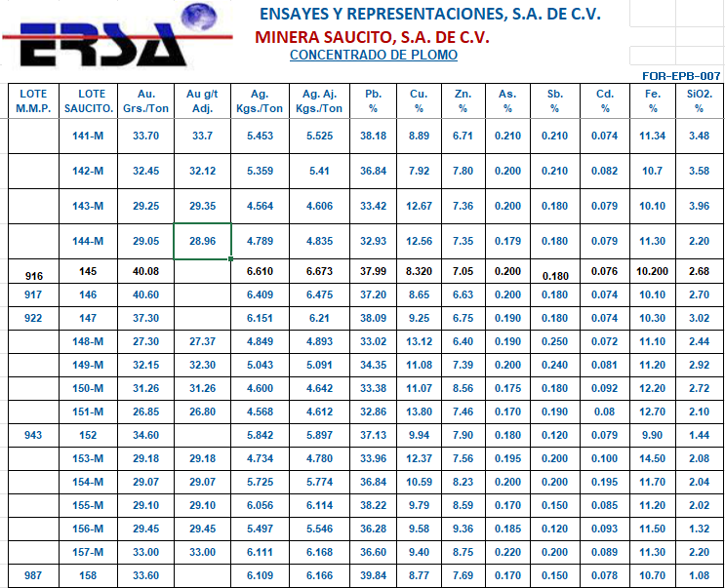

 |  |  |  |  |  |  |  | AUTORIZAR | REGRESAR

REGLAS DE NEGOCIO
1.- Todas las diferencias que estén por encima del limite de partición para cada elemento, deberán aparecer en rojo.
2.- Cuando el usuario seleccione el/los lotes, se habilitará el botón regresar
3.- Al dar click en el botón regresar, se desplegará una ventana de observaciones (campo de mil caracteres) y abajo deberá tener un botón de enviar, al momento de dar click deberá llegar una notificación a ERSA para su revisión
4.- Esta tarea deberá traer los valores que ERSA envíe con los resultados actualizados o confirmados.

